Ejercicio 1
El objetivo de este modelo es programar el horario de los empleados de manera que se cuente siempre con suficiente plantilla al menor coste. En este ejemplo se paga a todos los empleados utilizando la misma tasa, de forma que al minimizar el número de empleados que trabajan cada día, también se minimizan los costos. Cada empleado trabaja cinco días consecutivos y dispone de dos días libres.
Restricciones:
- El número de empleados debe ser mayor o igual a 0.
- El número de empleados debe ser un número entero.
- El número de empleados que trabajan cada día debe ser mayor o igual a la demanda.
Ejemplo 1: Planificación del horario para el personal de una empresa.
Cada empleado trabaja cinco días consecutivos y dispone de dos días de descanso. Se trata
de confeccionar un horario adecuado, de manera que la empresa cuente con personal suficiente
en cada momento, minimizando los costos salariales.

Horarios | Días de descanso |  | Empleados | Dom | Lun | Mar | Mié | Jue | Vie | Sáb | Códigos de color
A | Domingo, lunes |  | 3 | 0 | 0 | 1 | 1 | 1 | 1 | 1
B | Lunes, martes |  | 5 | 1 | 0 | 0 | 1 | 1 | 1 | 1 |  | Celda objetivo
C | Martes, miércoles |  | 7 | 1 | 1 | 0 | 0 | 1 | 1 | 1
D | Miércoles, jueves |  | 4 | 1 | 1 | 1 | 0 | 0 | 1 | 1 |  | Celdas a cambiar
E | Jueves, viernes |  | 6 | 1 | 1 | 1 | 1 | 0 | 0 | 1
F | Viernes, sábado |  | 1 | 1 | 1 | 1 | 1 | 1 | 0 | 0 |  | Restricciones
G | Sábado, domingo |  | 0 | 0 | 1 | 1 | 1 | 1 | 1 | 0

 |  | Totales por horario: | 25 | 22 | 17 | 13 | 14 | 15 | 18 | 24

 |  | Demanda total: |  | 22 | 17 | 13 | 14 | 15 | 18 | 24

 | Sueldo/empleado/semana: |  | S/300.00
 | Salario semanal: |  | S/7,400.00

Ejercicio 2
El problema que se presenta en este modelo implica el envío de mercancías desde tres plantas a cinco almacenes diferentes. Las mercancías pueden enviarse desde cualquier planta a cualquier almacén, pero obviamente es más costoso enviar mercancías a largas distancias que a cortas distancias. El problema consiste en determinar las distancias desde cada planta a cada almacén con un mínimo costo de envío para poder satisfacer la demanda regional sin sobrepasar los suministros de cada planta.
Restricciones:
- El total enviado debe ser menor o igual a la cantidad disponible en cada planta.
- El total enviado a los almacenes debe ser mayor o igual a la demanda de los almacenes.
- El número que se va a enviar debe ser mayor o igual a 0.
Ejemplo 2: Problema de transporte.
Minimizar el costo de envío de mercancías desde las plantas de producción hasta los almacenes
cercanos a los centros de demanda regionales, sin exceder las existencias disponibles
en cada planta y satisfaciendo la demanda de cada almacén regional.

 |  | Cantidad a enviar de la planta "x" al almacén "y' (en la intersección): |  |  |  |  | Códigos de color
Plantas | Total | Trujillo | Tacna | Piura | Moquegua | Ica
Lima | 300 | 100 | 0 | 0 | 0 | 200 |  | Celda objetivo
Arequipa | 260 | 0 | 80 | 0 | 160 | 20
Chiclayo | 280 | 80 | 0 | 200 | 0 | 0 |  | Celdas a cambiar
 |  | --- | --- | --- | --- | ---
TOTAL: |  | 180 | 80 | 200 | 160 | 220 |  | Restricciones

 | Demandas por almacén--> | 180 | 80 | 200 | 160 | 220
Plantas: | Existencias | Costos de envío de la planta "x" al almacén "y" (en la intersección):
Lima | 310 | 5 | 10 | 9 | 9 | 6
Arequipa | 260 | 8 | 6 | 11 | 5 | 4
Chiclayo | 280 | 4 | 12 | 5 | 12 | 8

Envío: | 4,380 $ | 820 $ | 480 $ | 1,000 $ | 800 $ | 1,280 $

Hoja1
 | X | F(X)
 | 0.7835 | 0.00012596

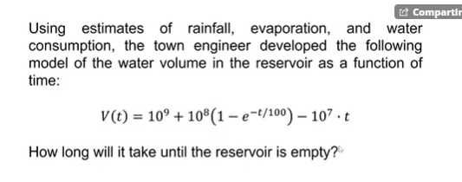

 | V(T)
 | -2.0623207092E-05

T | 106.55460327

 | ES EL QUE ESTE MAS C ERCA DEL VALOR QUE LE DES A X

 | f(x ) | -0.59297144139
 | x | 2.5149934204

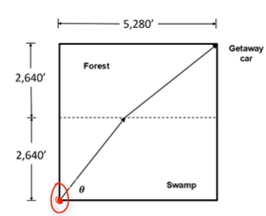

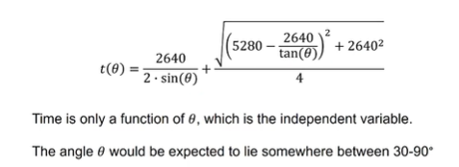

 |  | tetta | 45
 |  | teta | 0.7853981634
 |  | time(Tetha) | 1939.4255108

 |  | x | 1.1137792826
 |  | f(x) | -0.00058479767257

 |  | x | f(x)
 |  | 1 | 1.1883951058
 |  | 1.1883951058 | 1.0778518403
 |  | 1.0778518403 | 1.1351468568
 |  | 1.1351468568 | 1.1030269559
 |  | 1.1030269559 | 1.1203524119
 |  | 1.1203524119 | 1.1107977107
 |  | 1.1107977107 | 1.1160052755
 |  | 1.1160052755 | 1.1131483784
 |  | 1.1131483784 | 1.11471013 |  | x | 1.1141571409
 |  | 1.11471013 | 1.1138547137 |  | f(x) | 1.1141571409
 |  | 1.1138547137 | 1.1143227505
 |  | 1.1143227505 | 1.1140665168
 |  | 1.1140665168 | 1.1142067509
 |  | 1.1142067509 | 1.1141299887
 |  | 1.1141299887 | 1.1141720032
 |  | 1.1141720032 | 1.1141490061
 |  | 1.1141490061 | 1.1141615935
 |  | 1.1141615935 | 1.1141547037
 |  | 1.1141547037 | 1.1141584749
 |  | 1.1141584749 | 1.1141564107
 |  | 1.1141564107 | 1.1141575405

 |  | x | f(x)
 |  | 1 | 0.4
 |  | 0.4 | 0.078360132661
 |  | 0.078360132661 | 0.0050052253648
 |  | 0.0050052253648 | -0.00016854739243
 |  | -0.00016854739243 | #NUM! |  | REORGANIZAR
 |  | #NUM! | #NUM!
 |  |  |  |  | x | f(x)
 |  |  |  |  | 3.059052636 | 3.059052636

 |  |  | iteration | low | f (low) | mid | f (mid) | high | f(high)
 |  |  | 1 | 0 | -17 | 2 | -7 | 4 | 51
 |  |  | 2 | 2 | -7 | 3 | 13 | 4 | 51
 |  |  | 3 | 2 | -7 | 2.5 | 1.125 | 3 | 13
 |  |  | 4 | 2 | -7 | 2.25 | -3.359375 | 2.5 | 1.125
 |  |  | 5 | 2.25 | -3.359375 | 2.375 | -1.228515625 | 2.5 | 1.125
 |  |  | 6 | 2.375 | -1.228515625 | 2.4375 | -0.080322265625 | 2.5 | 1.125
 |  |  | 7 | 2.4375 | -0.080322265625 | 2.46875 | 0.51510620117 | 2.5 | 1.125
 |  |  | 8 | 2.4375 | -0.080322265625 | 2.453125 | 0.21559524536 | 2.46875 | 0.51510620117
GR | 0.61803398875 |  | 9 | 2.4375 | -0.080322265625 | 2.4453125 | 0.067188739777 | 2.453125 | 0.21559524536
 |  |  | 10 | 2.4375 | -0.080322265625 | 2.44140625 | -0.0066785216331 | 2.4453125 | 0.067188739777

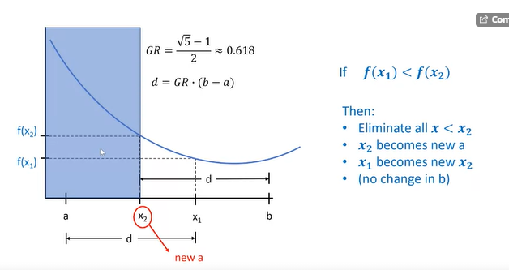

 | iteration | a | b | d | x1 | x2 | fx1 | fx2
 | 1 | 0 | 4 | 2.472135955 | 2.472135955 | 1.527864045 | 6.27864045 | 8.16718427
 | 2 | 1.527864045 | 4 | 1.527864045 | 3.05572809 | 2.472135955 | 6.00310562 | 6.27864045
 | 3 | 2.472135955 | 4 | 0.94427191 | 3.416407865 | 3.05572809 | 6.17339551 | 6.00310562
 | 4 | 2.472135955 | 3.416407865 | 0.583592135 | 3.05572809 | 2.83281573 | 6.00310562 | 6.0279505801
 | 5 | 2.83281573 | 3.416407865 | 0.360679775 | 3.193495505 | 3.05572809 | 6.0374405105 | 6.00310562
 | 6 | 2.83281573 | 3.193495505 | 0.22291236 | 3.05572809 | 2.970583145 | 6.00310562 | 6.0008653514
 | 7 | 2.83281573 | 3.05572809 | 0.13776741499 | 2.970583145 | 2.917960675 | 6.0008653514 | 6.0067304508
 | 8 | 2.917960675 | 3.05572809 | 0.085144945009 | 3.00310562 | 2.970583145 | 6.0000096449 | 6.0008653514
 | 9 | 2.970583145 | 3.05572809 | 0.052622469986 | 3.023205615 | 3.00310562 | 6.0005385006 | 6.0000096449
 | 10 | 2.970583145 | 3.023205615 | 0.032522475023 | 3.00310562 | 2.99068314 | 6.0000096449 | 6.0000868039

 |  |  | verificando

 |  |  | X | f(x)
 |  |  | 2.9999999951 | 6

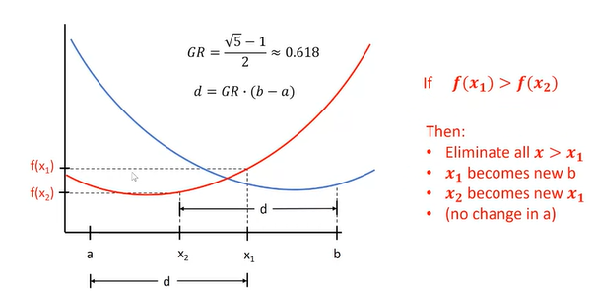
 | Solving a case study for friction factor using a circular calculation

x | 7.1174733344
func(x) | 7.1174733344
f | 0.019740052461

r.r | 0.001
Re | 3000000

 |  | 0.019740052461 | 1.00E+04 | 2.00E+04 | 5.00E+04 | 1.00E+05 | 2.00E+05 | 5.00E+05 | 1.00E+06 | 2.00E+06 | 5.00E+06 | 1.00E+07
 |  | 1.00E-05 | 0.030898418964 | 0.025905048593 | 0.020927644587 | 0.018043802186 | 0.015719172811 | 0.013302743507 | 0.011869545325 | 0.010720556218 | 0.0095880914731 | 0.0089957116809
 |  | 2.00E-05 | 0.030913873922 | 0.025926992862 | 0.020963720634 | 0.018097455577 | 0.015799999981 | 0.013442869165 | 0.012080584217 | 0.011031097243 | 0.010069827573 | 0.0096161611976
 |  | 5.00E-05 | 0.030960199733 | 0.025992643708 | 0.021071196811 | 0.018256225075 | 0.016036131473 | 0.013838467252 | 0.012648876289 | 0.011809688873 | 0.011135380797 | 0.010859745063
 |  | 1.00E-04 | 0.031037203434 | 0.026101461941 | 0.02124788242 | 0.018513869115 | 0.016410395678 | 0.014430180449 | 0.013441437522 | 0.012803197455 | 0.012339894943 | 0.012166080888
 |  | 2.00E-04 | 0.031190445843 | 0.026316897987 | 0.021592558506 | 0.019005436711 | 0.017098023946 | 0.015433490877 | 0.014683234804 | 0.014240313424 | 0.013943711176 | 0.013838495826
 |  | 5.00E-04 | 0.031644231608 | 0.026946522252 | 0.022564971132 | 0.020326996619 | 0.018819789602 | 0.017662795713 | 0.017206729862 | 0.016960251772 | 0.016805419511 | 0.016752543972
 |  | 1.00E-03 | 0.032381804442 | 0.027945719043 | 0.024020784533 | 0.022174535415 | 0.021033611852 | 0.020235463813 | 0.019943465715 | 0.019791608412 | 0.019698457276 | 0.019667052452
 |  | 2.00E-03 | 0.03379373627 | 0.029788347694 | 0.026505590823 | 0.025106647164 | 0.024309342787 | 0.02378884077 | 0.023606990387 | 0.023514343329 | 0.023458181539 | 0.023439363315
 |  | 5.00E-03 | 0.037629856028 | 0.034470042813 | 0.032174646336 | 0.031306382976 | 0.030846766737 | 0.030561706531 | 0.03046502582 | 0.030416362627 | 0.030387059802 | 0.030377274593
 |  | 1.00E-02 | 0.043126593354 | 0.040705450898 | 0.039081647095 | 0.038503543266 | 0.038206492418 | 0.03802553224 | 0.037964741915 | 0.037934257013 | 0.037915937191 | 0.037909825752

